คำอธิบาย
การใช้ Excel ในการจัดทำบัญชี Excel for GL Version 4.21

ผู้พัฒนา | ผศ.สุรัตน์ ลีรัตนชัย | ประสบการณ์ | วิทยากร Excel for Accounting
 | ที่ปรึกษา/วิทยาการด้านบัญชี |  | วิทยากร Excel for Auditing
 | ระบบสารสนเทศทางการบัญชี ระบบ ERP ระบบบัญชีต้นทุน |  | วิทยากร Excel for Managerial Accounting
เวปไซด์ | www.acctwork.com |  | วิทยากร Excel and PowerPoint for Accounting Presentation
การติดต่อ | LINE ID: @acctwork |  | ที่ปรึกษาทั้งภาครัฐและเอกชน

ข้อตกลง | 1. ไฟล์นี้แจกฟรี เน้นเพื่อการศึกษา และ นำไปใช้กับธุรกิจขนาดเล็ก เช่น OTOP SMEs ห้ามจำหน่ายโดยเด็ดขาด
 | 2. หากเกิดความเสียหายในการใช้งานใดๆ ผู้พัฒนาไม่ขอรับผิดชอบกับความเสียหายดังกล่าว
 | 3. ผู้ใช้งานต้องศึกษาจากคู่มือที่ผู้พัฒนาจัดทำไว้ให้ หากมีคำถามใดให้ติดต่อช่องทาง Line เป็นหลัก
 | 4. การพัฒนาโมเดลนี้ใช้ Microsoft Excel Version 2013 อย่างไรก็ตามผู้พัฒนาได้พยายามให้สามารถใช้งานร่วมกัน
 | กับเวอร์ชั่น 2010 เป็นต้นไปได้

คุณสมบัติ | 1. บันทึกบัญชีด้วยแบบฟอร์ม "ใบสำคัญบันทึกบัญชี" แบบอัตโนมัติ
 | 2. จัดทำรายงานการบันทึกบัญชีทันที
 | 3. จัดทำรายงานบัญชีแยกประเภททันที
 | 4. จัดทำรายงานงบทดลองก่อนและหลังปิดบัญชี
 | 5. สามารถจัดทำบัญชีแยกตามส่วนงาน หรือ ตามผลิตภัณฑ์ หรือ ตามลูกค้า ได้
 | 6. ผู้ใช้งานสามารถใช้ความรู้เกี่ยวกับ Pivot Table ในการทำรายงานตามความต้องการของตนเองได้

การเริ่มใช้ | ผู้ใช้งานต้องเปิดใช้แมคโคร (Macro) โดยมีวิธีการดังนี้
 | 1. เลือกเมนู FILE แล้วเลือก Options
 | 2. เลือกเมนู Trust Center แล้วเลือก Trust Center Settings…
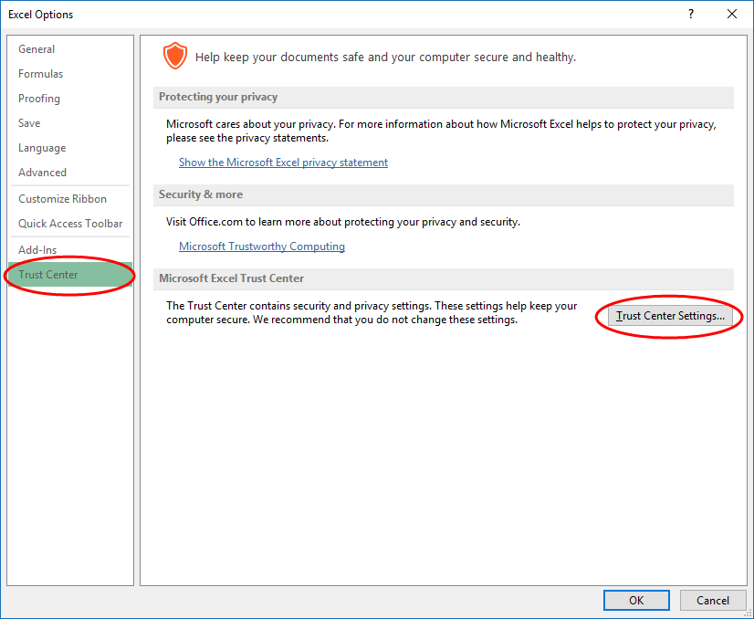

 | 3. เลือกเมนู Macro Settings แล้วเลือก Enable all macros …
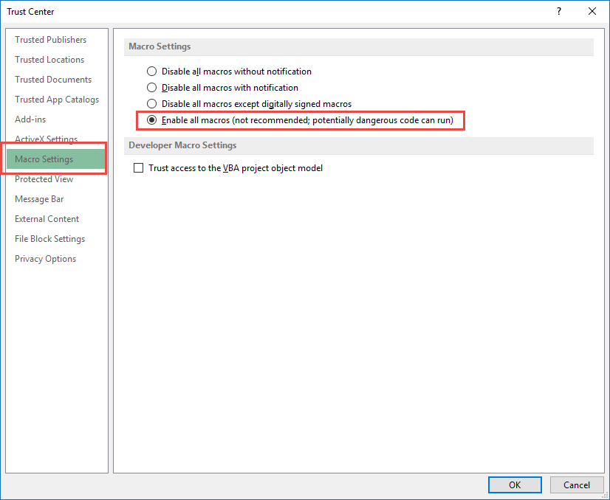

 | 4. เปิดไฟล์งานใหม่อีกครั้งหนึ่ง การตั้งค่านี้ทำเพียงแค่ครั้งเดียวเท่านั้น
การตั้งภาษา
 | 1. เปิด Conrol Panel

 | 2. เลือก Region

 | 3. เลือก Administrative แล้วเลือก Change system locale…
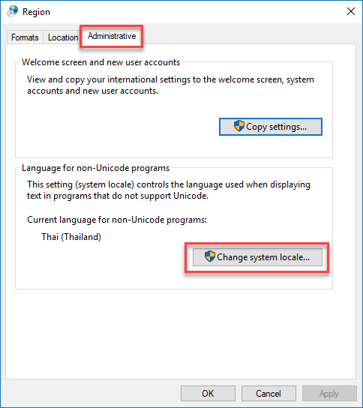

 | 4. ตั้งค่า Current system locale: เป็น Thai (Thailand)
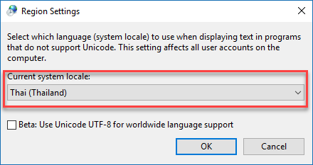

 | 5. กดปุ่ม OK แล้ว Restart เครื่องอีกหนึ่งครั้ง

บันทึกบัญชี
 | สนามกอล์ฟภูกระแต คณะเทคโนโลยีอุตสาหกรรม มหาวิทยาลัยนครพนม 214 หมู่ 12 ต.หนองญาติ ถ.นิตโย อ.เมือง จ.นครพนม โทร.042-503777 www.itech.npu.ac.th | ใบสำคัญบันทึกบัญชี |  |  | เมนู

เลขที่รายการ |  | รหัสหน่วยงาน | HO
วันที่ | 2026-01-07 | สำนักงานใหญ่
อ้างอิงเอกสาร |  | 1=ปกติ 2=ปิดบัญชี | 1 | รายการค้าปกติ
คำอธิบาย

เลขที่บัญชี | ชื่อบัญชี | จำนวนเงินเดบิต | จำนวนเงินเครดิต | ยอดคงเหลือ
 |  |  |  | 0.00 Dr.
 |  |  |  | 0.00 Dr.
 |  |  |  | 0.00 Dr.
 |  |  |  | 0.00 Dr.
 |  |  |  | 0.00 Dr.
 |  |  |  | 0.00 Dr.
 |  |  |  | 0.00 Dr.
 |  |  |  | 0.00 Dr.
 |  |  |  | 0.00 Dr.
 |  |  |  | 0.00 Dr.
 |  |  |  | 0.00 Dr.
 |  |  |  | 0.00 Dr.
 |  |  |  | 0.00 Dr.
 |  |  |  | 0.00 Dr.
 |  |  |  | 0.00 Dr.
 |  |  |  | 0.00 Dr.
 |  |  |  | 0.00 Dr.
 |  |  |  | 0.00 Dr.
 |  |  |  | 0.00 Dr.
 |  |  |  | 0.00 Dr.
 |  |  |  | 0.00 Dr.
 |  |  |  | 0.00 Dr.
 |  |  |  | 0.00 Dr.
 |  |  |  | 0.00 Dr.
 |  |  |  | 0.00 Dr.
 |  |  |  | 0.00 Dr.
 |  |  |  | 0.00 Dr.
ศูนย์บาทถ้วน |  | ฿0.00 | ฿0.00 | 0.00 Dr.
ผู้บันทึก/วันที่
ผู้ตรวจสอบ/วันที่
ผู้อนุมัติ/วันที่

@acctwork
Credit: GL.EXCEL 4.0 by Surat Leerattanachai, LINE ID: @acctwork, Website: www.acctwork.com

